商品登録書
【商 品 登 録 書】

 | 区分 |  |  | 1 |  | 新規 |  |  |  |  |  |  |  |  |  |  |  |  |  |  |  |  | 提出者 |  |  | 松本 光 |  |  |  |  | 提出日 |  |  | 2016-03-26

 | JAN |  |  |  |  |  |  | メーカー名 |  |  |  |  | 商品名1 |  |  |  |  |  |  |  |  |  | 商品名2 |  |  |  |  |  |  |  | フレーバー |  | 容量 |  |  | 希望小売価格
 | 4987167054274 |  |  |  |  |  |  | ニチバン |  |  |  |  | ケアリーヴ |  |  |  |  |  |  |  |  |  | 血を固める |  |  |  |  |  |  |  | - |  | 12枚 |  |  | ¥320

 | 商品画像 |  |  |  |  |  |  |  |  |  |  |  |  |  | 大分類CD |  |  |  | 大分類名 |  |  |  |  |  | 棚割CD |  |  | 棚割名 |  |  |  | 中分類CD |  |  | 中分類名
 | 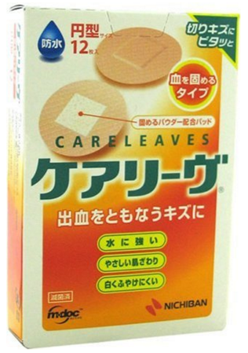 基本画像1枚 |  |  |  |  |  |  |  |  |  |  |  |  |  | 02 |  |  |  | 医療用具 |  |  |  |  |  | 01 |  |  | マスク・絆創膏 |  |  |  | 020102 |  |  | きずケア用品

 |  |  |  |  |  |  |  |  |  |  |  |  |  |  | 確定商品CD |  |  |  |  |  |  |  |  |  | 020102 |  |  |  |  |  |  | 0010

 |  |  |  |  |  |  |  |  |  |  |  |  |  |  | 催事CD |  |  |  | クーポンCD |  |  |  |  |  |  |  |  |  | TOPICS CD |  |  |  | 中分類ランキングCD
 |  |  |  |  |  |  |  |  |  |  |  |  |  |  | - |  |  |  | - |  |  |  |  |  |  |  |  |  | - |  |  |  | -

 |  |  |  |  |  |  |  |  |  |  |  |  |  |  | 商品特徴
 |  |  |  |  |  |  |  |  |  |  |  |  |  |  | ●血液をジェル状に固めるパウダーを配合。 ●高密度ウレタン不織布のやわらか防水テープを使用。水を通さず、水にぬれても血が染み出にくい。 ●はがれにくく、肌に優しい低刺激性粘着剤を使用。

 | 使用方法
 | 創傷面にパッド部をあて、シワが入らないように注意して貼ってください。防水性を高めるためのパッドの周りをしっかり押さえてよく密着させてください。 【1枚サイズ】直径22mm（パッド部：10mm×10mm）

 | 追加テキスト

 | 購入可能DS |  |  |  |  |  |  |  |  |  | 購入可能EC |  |  |  |  |  |  |  |  |  | お勧めシーズン |  |  |  | 関連リンク商品JAN
 | 1001 | 1002 | 1003 | 1004 | 1005 | 1006 | 1007 | 1008 | 1009 | 1010 | 5001 | 5002 | 5003 | 5004 | 5005 | 5006 | 5007 | 5008 | 5009 | 5010 | SP | SM | A | W | 商品1 |  |  |  |  | 商品2 |  |  |  |  | 商品3
 | - | - | - | - | - | - | - | - | - | - | - | - | - | - | - | - | - | - | - | - | 1 | 1 | 1 | 1 | - |  |  |  |  | - |  |  |  |  | -

 | 写真1 |  | 写真2 |  | 写真3 |  | 写真4 |  |  | 登録日 |  |  |  |  |  |  |  |  | 掲載開始日 |  |  |  |  |  |  |  | 修正日 |  |  |  |  |  | 掲載終了日
 | 1 |  | - |  | - |  | - |  |  | 2016-03-26 |  |  |  |  |  |  |  |  | 即日 |  |  |  |  |  |  |  | - |  |  |  |  |  | -

